Sheet1
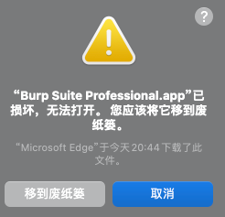
临时访客申请信息
序号 | 申请人 | 所属单位 | 身份证号 | 联系电话 | 访问地点 | 开始日期 | 截止日期
1 | 郑虹 | 北京兰云科技有限公司 | 220523122208293812 | 13901444930 | 北京信息港中心 | 2023年5月12日 | 2023年5月12日
2 | 康靖 | 北京兰云科技有限公司 | 110101444444204014 | 17301083333 | 北京信息港中心 | 2023年5月12日 | 2023年5月12日

sheet2表格
核心的patch代码和算号代码并不是我写的，本项目1.9版本中的破解方案来自这位大佬 @googleweb ，我只是把各位大佬的Loader和Keygen整合到一块加了点小功能方便使用
项目仅供学习和交流使用，商业使用请购买正版软件！链接:https://portswigger.net/burp

sheet日光
 | Last Page

aaaa
bbbb
cccc

需要（注册公司，注册商标，）的朋友加我了解啊。15007734672微信同号

Sheet2
last sheet

# 配置 GOPROXY 环境变量，以下三选一#
1. 七牛 CDN
go env -w GOPROXY=https://goproxy.cn,direct
2. 阿里云
go env -w GOPROXY=https://mirrors.aliyun.com/goproxy/,direct
3. 官方
go env -w GOPROXY=https://goproxy.io,direct
————————————————原文作者

